Задание
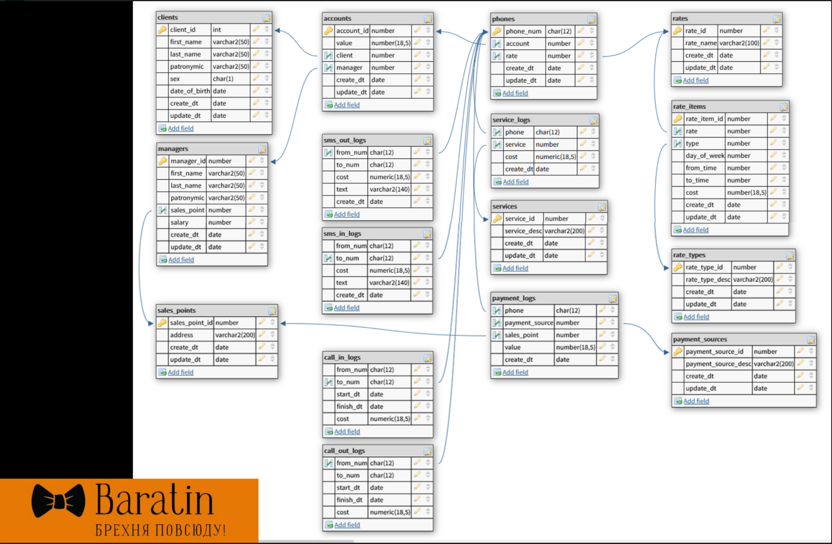
Построить хранилище данных в архитектуре «снежинка».
- необходимо загрузить минимально необходимое количество таблиц для выполнения поставленных целей - используйте в ваших ETL минимум таблиц источника, достаточный для решения задачи

Ваше хранилище должно позволять решить две задачи (построить два отчёта):
- ежедневно строить витрину данных о поступлении денег от каждого клиента;
- ежемесячно создавать отчет о задолжниках (отрицательное значение счета) с указанием клиента и менеджера, который этот долг должен взыскивать. Также в отчете должны быть паспортные данные клиентов.

Что ожидается на выходе:
- схема "снежинка" с выделенными фактами и измерениями, а также список таблиц источника, которые должны попасть в ETL (source->staging->transform)
- SCD1 реализация загрузки данных в таблицы хранилища (со всеми промежуточными слоями)
- SCD2 реализация, если получится.

Обратите внимание, что вы можете разделить доставку данных от источника до DDS слоя и преобразование от DDS до CDM (например, доставить все нужные данные до DDS несколькими ETL поверх отдельных таблиц, затем построить некоторый обобщённый CDM из которого построить финальные витрины с требуемыми отчётами (оптимальность не требуется, но подумать о таких шагах полезно))

ER-диаграмма
